Ｐ１６
Ⅲ 肥満傾向児及び痩身傾向児の出現率

１ 肥満傾向児の出現率
前年度と比べると，男子では６つの年齢階層で増加し，７つの年齢階層で減少している。
女子でも６つの年齢階層で増加し，７つの年齢階層で減少している。
全国と比べると，男子では１０の年齢階層で上回っており，３つの年齢階層で下回っている。
女子でも１０の年齢階層で上回っており，３つの年齢階層で下回っている。

表１ 肥満傾向児の割合 |  |  |  |  |  |  | （単位：％）
区分 |  | 年齢 | 令和４年度 | 令和５年度 | 前年度差 | 全国(５年度) | 全国との差
 |  |  | Ａ | Ｂ | Ｂ－Ａ | Ｃ | Ｂ－Ｃ
男 子 | 幼稚園 | 5 | 5.80 | 4.42 | △ 1.38 | 3.06 | 1.36
 | 小学校 | 6 | 6.21 | 4.65 | △ 1.56 | 5.03 | △ 0.38
 |  | 7 | 8.55 | 7.69 | △ 0.86 | 7.36 | 0.33
 |  | 8 | 11.33 | 10.05 | △ 1.28 | 9.87 | 0.18
 |  | 9 | 11.37 | 15.46 | 4.09 | 12.20 | 3.26
 |  | 10 | 17.06 | 11.28 | △ 5.78 | 13.30 | △ 2.02
 |  | 11 | 13.34 | 15.45 | 2.11 | 13.05 | 2.40
 | 中学校 | 12 | 11.27 | 14.67 | 3.40 | 13.50 | 1.17
 |  | 13 | 12.45 | 12.11 | △ 0.34 | 11.93 | 0.18
 |  | 14 | 11.11 | 11.43 | 0.32 | 10.48 | 0.95
 | 高等学校 | 15 | 12.52 | 10.57 | △ 1.95 | 12.68 | △ 2.11
 |  | 16 | 8.40 | 11.05 | 2.65 | 10.65 | 0.40
 |  | 17 | 10.63 | 12.95 | 2.32 | 10.29 | 2.66
女 子 | 幼稚園 | 5 | 4.75 | 3.96 | △ 0.79 | 3.35 | 0.61
 | 'Ｐ１６'!#REF! | 'Ｐ１６'!#REF!
 | 1 | 1
 | 'Ｐ１６'!#REF! | 'Ｐ１６'!#REF!
 | 1 | 1
 | 小学校 | 6 | 5.20 | 6.30 | 1.10 | 4.71 | 1.59
 |  | 7 | 9.52 | 8.02 | △ 1.50 | 7.31 | 0.71
 |  | 8 | 9.88 | 10.57 | 0.69 | 8.58 | 1.99
 |  | 9 | 9.64 | 10.90 | 1.26 | 9.82 | 1.08
 |  | 10 | 8.39 | 11.30 | 2.91 | 9.02 | 2.28
 |  | 11 | 10.54 | 8.29 | △ 2.25 | 9.70 | △ 1.41
 | 中学校 | 12 | 11.99 | 8.78 | △ 3.21 | 9.33 | △ 0.55
 |  | 13 | 8.43 | 9.42 | 0.99 | 8.50 | 0.92
 |  | 14 | 8.11 | 7.63 | △ 0.48 | 7.64 | △ 0.01
 | 高等学校 | 15 | 9.98 | 8.61 | △ 1.37 | 8.17 | 0.44
 |  | 16 | 6.46 | 9.56 | 3.10 | 7.02 | 2.54
 |  | 17 | 9.27 | 8.59 | △ 0.68 | 7.64 | 0.95
（注） 「肥満傾向児」とは，性別・年齢別・身長別標準体重から肥満度を求め， 肥満度が２０％以上の者である。
 | 肥満度＝（実測体重－身長別標準体重）／身長別標準体重×100（％）
 | 'Ｐ１６'!#REF! | 'Ｐ１６'!#REF!
 | 1 | 1
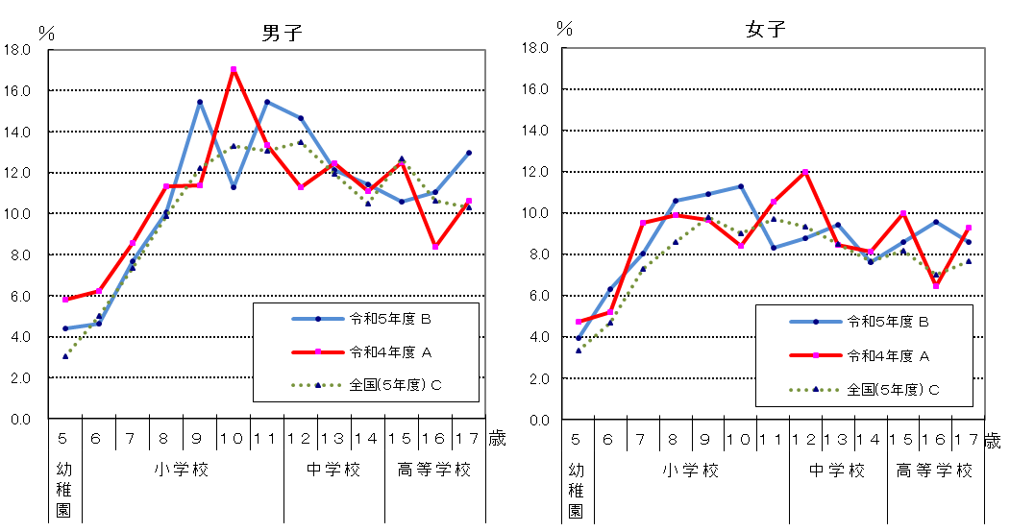
図１ 年齢別肥満傾向児の出現率の推移
男子
女子

Ｐ１７
 | 'Ｐ１７'!#REF! | 'Ｐ１７'!#REF!
 | 1 | 1
 | 'Ｐ１７'!#REF! | 'Ｐ１７'!#REF!
 | 1 | 1
 | 'Ｐ１７'!#REF! | 'Ｐ１７'!#REF!
 | 1 | 1
２ 痩身傾向児の出現率
前年度と比べると，男子では５つの年齢階層で増加し，７つの年齢階層で減少している。
女子では８つの年齢階層で増加し，５つの年齢階層で減少している。
全国と比べると，男子では２つの年齢階層で上回っており，１１の年齢階層で下回っている。
女子では５つの年齢階層で上回っており，８つの年齢階層で下回っている。
表２ 痩身傾向児の割合 |  |  |  |  |  |  | （単位：％）
区分 |  | 年齢 | 令和４年度 | 令和５年度 | 前年度差 | 全国(５年度) | 全国との差
 |  |  | Ａ | Ｂ | Ｂ－Ａ | Ｃ | Ｂ－Ｃ
男 子 | 幼稚園 | 5 | 0.08 | 0.35 | 0.27 | 0.30 | 0.05
 | 小学校 | 6 | - | 0.16 | - | 0.39 | △ 0.23
 |  | 7 | 0.19 | 0.39 | 0.20 | 0.62 | △ 0.23
 |  | 8 | 1.01 | 0.79 | △ 0.22 | 0.92 | △ 0.13
 |  | 9 | 2.01 | 1.09 | △ 0.92 | 1.67 | △ 0.58
 |  | 10 | 3.49 | 2.93 | △ 0.56 | 2.24 | 0.69
 |  | 11 | 3.73 | 1.68 | △ 2.05 | 2.99 | △ 1.31
 | 中学校 | 12 | 1.14 | 1.22 | 0.08 | 3.43 | △ 2.21
 |  | 13 | 3.78 | 1.48 | △ 2.30 | 2.64 | △ 1.16
 |  | 14 | 2.26 | 2.52 | 0.26 | 2.81 | △ 0.29
 | 高等学校 | 15 | 2.52 | 3.54 | 1.02 | 4.21 | △ 0.67
 |  | 16 | 3.86 | 3.14 | △ 0.72 | 3.40 | △ 0.26
 |  | 17 | 3.66 | 3.06 | △ 0.60 | 3.46 | △ 0.40
女 子 | 幼稚園 | 5 | 0.11 | 0.27 | 0.16 | 0.33 | △ 0.06
 | 小学校 | 6 | 0.40 | 1.25 | 0.85 | 0.47 | 0.78
 |  | 7 | 0.18 | 0.11 | △ 0.07 | 0.57 | △ 0.46
 |  | 8 | 1.87 | 0.83 | △ 1.04 | 1.16 | △ 0.33
 |  | 9 | 2.84 | 1.30 | △ 1.54 | 2.12 | △ 0.82
 |  | 10 | 2.31 | 4.60 | 2.29 | 2.80 | 1.80
 |  | 11 | 2.11 | 2.38 | 0.27 | 2.85 | △ 0.47
 | 中学校 | 12 | 3.22 | 5.81 | 2.59 | 4.25 | 1.56
 |  | 13 | 2.51 | 4.01 | 1.50 | 3.36 | 0.65
 |  | 14 | 2.96 | 4.51 | 1.55 | 2.97 | 1.54
 | 高等学校 | 15 | 3.29 | 3.00 | △ 0.29 | 3.34 | △ 0.34
 |  | 16 | 2.76 | 1.82 | △ 0.94 | 2.49 | △ 0.67
 |  | 17 | 1.56 | 1.75 | 0.19 | 2.01 | △ 0.26
（注） 「痩身傾向児」とは，性別・年齢別・身長別標準体重から肥満度を求め， 肥満度が－２０%以下の者である。

図２ 年齢別痩身傾向児の出現率の推移
